流山市の一日
流山市の一日（令和3年）





出 生 | 死 亡 | 転 入 | 転 出

5.8人 | 4.8人 | 34.3人 | 23.8人




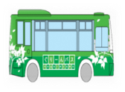

婚 姻 | 離 婚 | ご み | ぐりーんバス利用者数
(令和2年) | (令和2年) | (1日当たり市搬入量・令和2年度) | 令和2年度
2.6組 | 0.7組 | 129.3トン | 1,733.8人



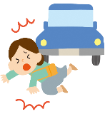


上 水 道 | 火 災 | 救急車 | 交通事故
（給水量・令和2年度） | （発生件数） | (出動件数) | （発生件数）
54.3千立方ﾒｰﾄﾙ | 0.1件 | 23.2件 | 1.1件

流山市民の生活
流 山 市 民 の 生 活







人口密度
（1平方ｷﾛﾒｰﾄﾙ当たりの人口） | １世帯当たりの人員 | 市立図書館貸出冊数 | 公共下水道普及率
（令和3.4.1） | （令和3.4.1） | （令和2年度） | （令和2年度）
5,699人 | 2.3人 | 945,199冊 | 91.9％






１世帯当りの乗用自動車 | 市民１人当たりの |  | 市民１人当たりの市税
台数（軽自動車を含む） | 都市公園面積 | 事業所
（令和2年度） | （令和3.3.31） | （平成28.6.1） | （令和2年度決算）
0.8台 | 5.2平方ﾒｰﾄﾙ | 3,936事業所 | 152,037円

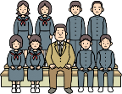

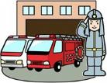

教員１人当たりの
児童数及び生徒数 | 市職員１人当たりの | 消防職員１人当たりの | 市民１人当たりの
(令和3.5.1) | 市 民 数 | 市 民 数 | 予算（一般会計当初）
小学校 20.4人 | （令和3.4.1） | （令和3.4.1） | （令和2年度）
中学校 16.2人 | 180.2人 | 977.1人 | 346千円

1 土地・気象
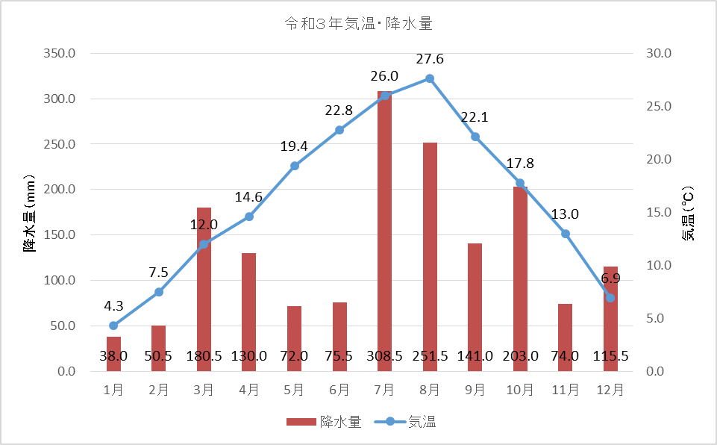
土地・気象 1

 | 1 土地・気象

 |  | 行政区域面積 |  | 35.32 | ｋ㎡ | (令和3年4月1日現在）
 |  | 市街化区域面積 |  | 21.51 | ｋ㎡ | (令和3年4月1日現在）
 |  | 地価公示最高価格
 |  |  | (商業系)
 |  |  | 商業地域 | 685,000 | 円/㎡ | (令和3年1月1日現在）
 |  |  | (住居系)
 |  |  | 第1種低層住居専用地域 | 246,000 | 円/㎡ | (令和3年1月1日現在）
 |  | 年間平均気温 |  | 16.2 | ℃ | (令和3年）
 |  | 年間平均湿度 |  | 77.2 | ％ | (令和3年）
 |  | 年間平均風速 |  | 2.7 | m/s | (令和3年）
 |  | 年間降水量 |  | 1,640.0 | mm | (令和3年）

2人口
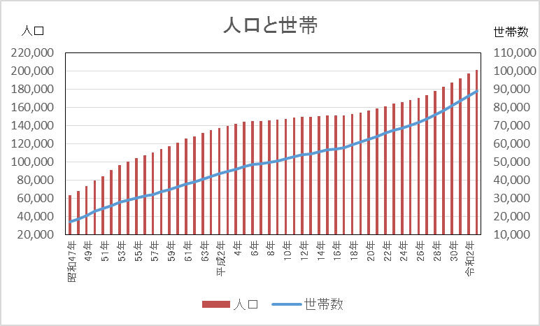
人口 7

 | ２ 人 口

 |  | 人口密度 | 5,699 | 人 / ㎢ | (令和3年4月1日現在)
 |  | 世帯人口 | 2.3 | 人 | (令和3年4月1日現在)
 |  | １日当たりの出生者数 | 5.8 | 人 | (令和3年）
 |  | １日当たりの死亡者数 | 4.8 | 人 | (令和3年）
 |  | 年間人口自然増加率 | 0.2 | ％ | (令和3年）
 |  | １日当たりの転入者数 | 34.3 | 人 | (令和3年）
 |  | １日当たりの転出者数 | 23.8 | 人 | (令和3年）
 |  | 年間人口社会増加率 | 1.9 | ％ | (令和3年）
 |  | １日当たりの結婚件数 | 2.6 | 件 | (令和2年）
 |  | １日当たりの離婚件数 | 0.7 | 件 | (令和2年）

３国勢調査
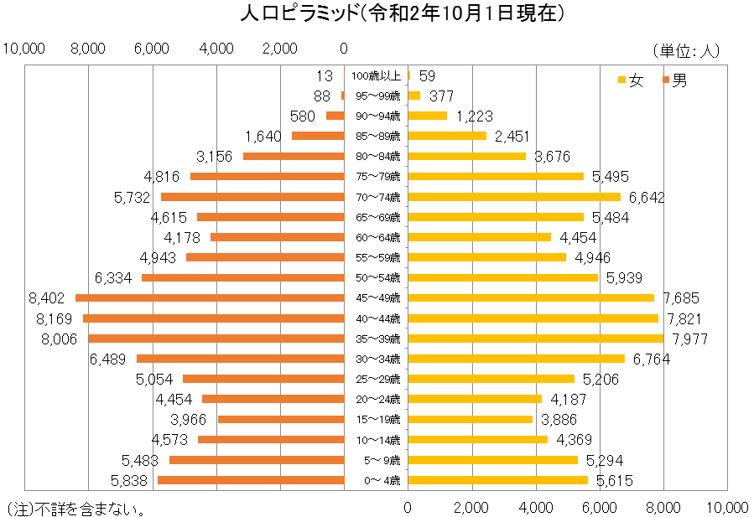
国勢調査 22

 | ３ 国勢調査

 | 人口 １４６,２４５人/〓(平成7年10月1日現在) | 人口 |  | 199,849 | 人 | (令和 2年10月1日現在)
 | 世帯数 ４８,９０９世帯(〃) | 世帯数 |  | 83,115 | 世帯 | (令和 2年10月1日現在)
 | 労働力人口 ７５,９１２人(〃) | 年少人口(0歳～14歳) |  | 31,172 | 人 | (令和 2年10月1日現在)
 | 年少人口 ２２,８０１人(〃) | 生産年齢人口(15歳～64歳) |  | 118,860 | 人 | (令和 2年10月1日現在)
 | 老年人口 １４,８０６人(〃) | 老年人口(65歳以上) |  | 46,047 | 人 | (令和 2年10月1日現在)
 | 平均年齢 ３７.６才(〃) | 平均年齢 |  | 43.7 | 歳 | (令和 2年10月1日現在)
 | 人口集中地区人口 １２４,７７６人(〃) | 人口集中地区人口 |  | 182,632 | 人 | (令和 2年10月1日現在)
 | 人口集中地区面積 １４.８〓(〃) | 人口集中地区面積 |  | 18.71 | ｋ㎡ | (令和 2年10月1日現在)
 | 昼間人口 １００,８４０人(〃) | 昼間人口 |  | 130,524 | 人 | (平成27年10月1日現在)
 | 就業率 ６１.４％(〃) | 労働力人口 |  | 85,134 | 人 | (平成27年10月1日現在)
 |  | 就業率 |  | 55.2 | ％ | (平成27年10月1日現在)
 |  | (注) | ・平成27年10月1日現在のものは、確定値が公表されていないもの。
 |  |  | ・不詳を含まない。

4農業
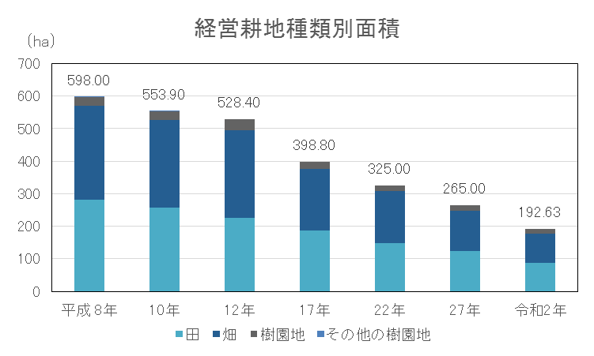
農 業 36

４ 農 業

 | 農家数 | 168 | 戸 | (令和2年2月1日現在）
 | 経営耕地面積 | 192.6 | ｈａ | (令和2年2月1日現在）
 | 農家１戸当たりの経営面積 | 114.7 | ａ | (令和2年2月1日現在）
 | 農家世帯員数 | 548 | 人 | (令和2年2月1日現在）
 | 農業従事者数 | 406 | 人 | (令和2年2月1日現在）
 | 人口１万人当たりの農家数 | 8.6 | 戸 | (令和2年2月1日現在）

(注) ・平成17年以降は、全て販売農家の数字。 ・販売農家：経営耕地面積が30a以上又は調査期日前1年間における、農産物販売金額が50万円以上の農家。 ・平成17年、平成27年、令和2年は農林業センサス、平成8年、平成10年は千葉県農林業調査、平成12年、平成22年は、世界農林業センサスから集計。平成9年、平成11年は、抽出調査のため未記載。

5工業
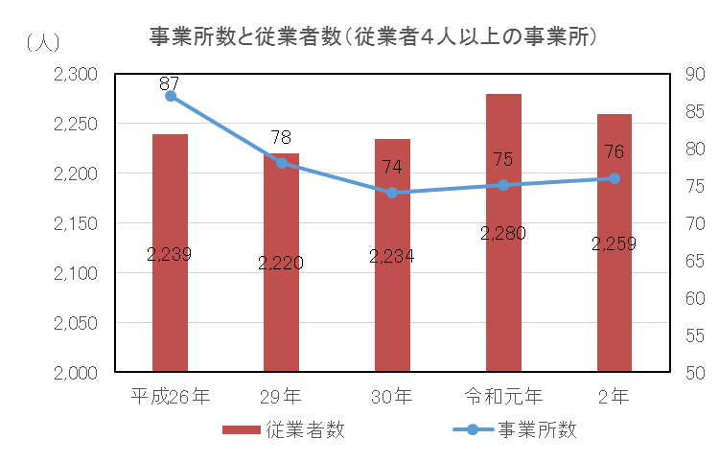
工 業 41

 | ５ 工 業

 |  | 製造事業所数 | 76 | 事業所 | (令和元年6月1日現在)
 |  | (従業者4人以上の事業所)
 |  | 従業者数 | 2,259 | 人 | (令和元年6月1日現在)
 |  | (従業者4人以上の事業所)
 |  | 製造品出荷額等 | 5,167,674 | 万円 | (令和元年6月1日現在)
 |  | (従業者4人以上の事業所)

 | (注)工業統計調査（毎年6月1日現在）のデータを基に作成している。（平成25年、26年は12月31日現在） ただし、平成27年及び平成28年の工業統計調査は、経済センサス-活動調査実施に伴い、調査はおこなわれていない。

6商業
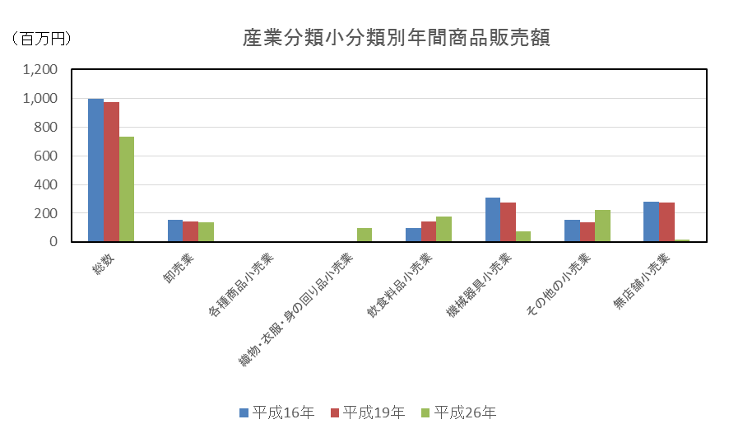
商 業 46

 | ６ 商 業

 |  | (事業所数)
 |  | 卸売店 | 139 | 事業所 | (平成26年7月1日現在）
・小売店 ９４３事業所(〃) |  | 小売店 | 591 | 事業所 | (平成26年7月1日現在）
 |  | (従業員数)
 |  | 卸売店 | 972 | 人 | (平成26年7月1日現在）
 |  | 小売店 | 5,803 | 人 | (平成26年7月1日現在）
 |  | (年間商品販売額)
 |  | 卸売店 | 54,045 | 百万円 | (平成26年7月1日現在）
 |  | 小売店 | 106,672 | 百万円 | (平成26年7月1日現在）
１０.７事業所(平成9年6月1日現在) |  | 人口１万人当たりの卸売店数 | 56.7 | 事業所 | (平成26年7月1日現在）
 |  | 人口１万人当たりの小売店数 | 338.6 | 事業所 | (平成26年7月1日現在）

7事業所
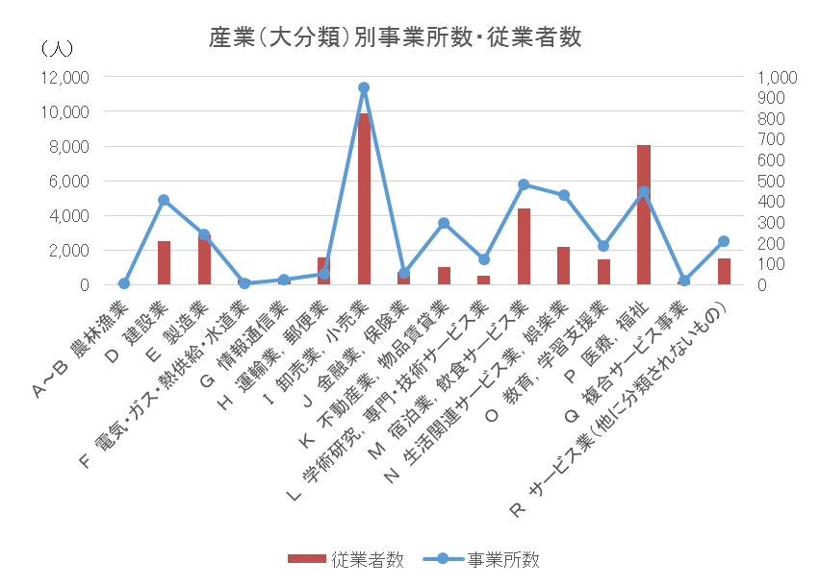
事業所 48

 | ７ 事業所

 |  | (事業所数)
 |  | 第１次産業 | 4 | 事業所 | (平成28年6月1日現在）
 |  | 第２次産業 | 648 | 事業所 | (平成28年6月1日現在）
 |  | 第３次産業 | 3,284 | 事業所 | (平成28年6月1日現在）
 |  | (従業者数)
 |  | 第１次産業 | 36 | 人 | (平成28年6月1日現在）
 |  | 第２次産業 | 5,390 | 人 | (平成28年6月1日現在）
 |  | 第３次産業 | 32,174 | 人 | (平成28年6月1日現在）

8金融
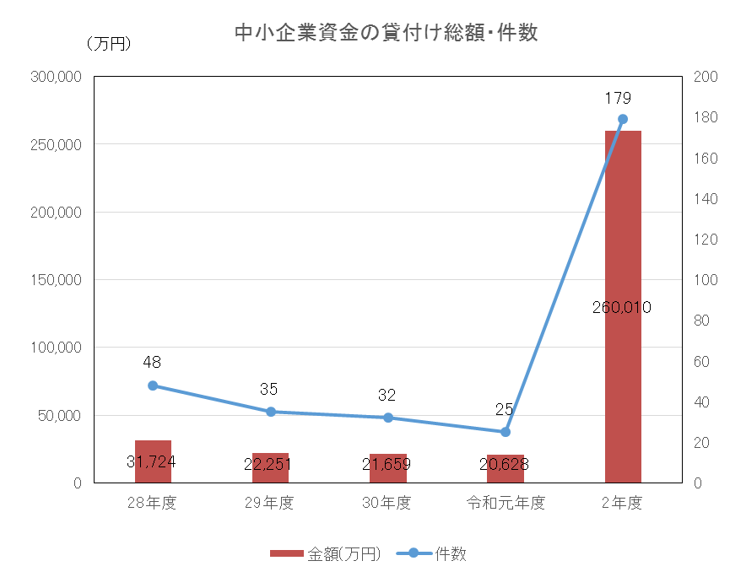
金 融 51

 | ８ 金 融

 |  | 金融機関支店数 | 23 | 店舗 | （令和3年3月31日現在）
 |  | 中小企業資金の貸付け総額 | 260,010 | 万円 | （令和2年度)

9土木・建設
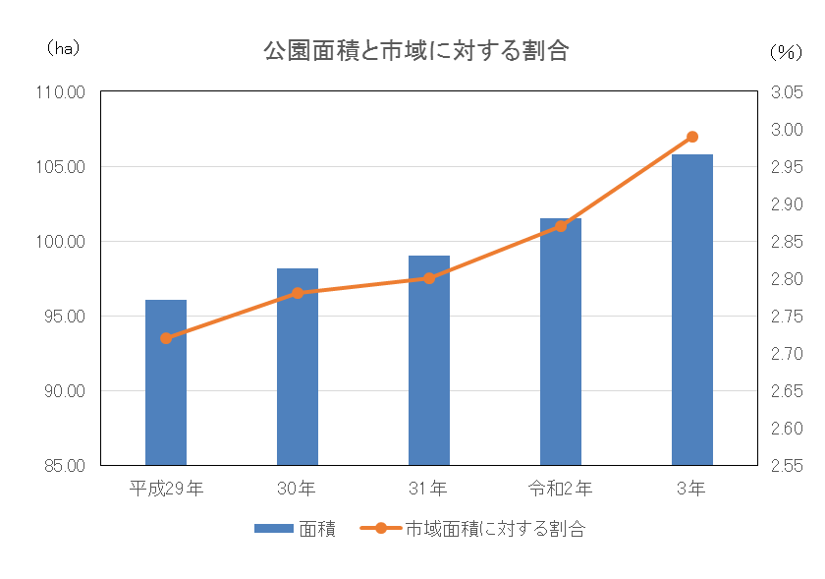
土木・建設 53

 | 9 土木・建設

 |  | 市道実延長距離 | 655,956 | ｍ | (令和3年3月31日現在)
 |  | 人口１人当たりの都市公園面積 | 5.2 | ㎡ | (令和3年3月31日現在)
 |  | 市営住宅戸数 | 449 | 戸 | (令和3年3月31日現在)

10上下水道
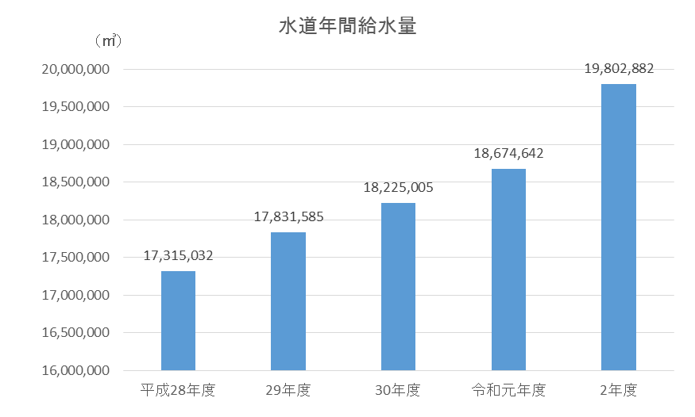
上下水道 55

 | 10 上下水道

 |  | 給水栓数 | 87,282 | 栓 | (令和2年度）
 |  | 給水人口 | 199,504 | 人 | (令和2年度）
 |  | 行政区域内水道普及率 | 99.3 | ％ | (令和2年度）

11運輸・通信
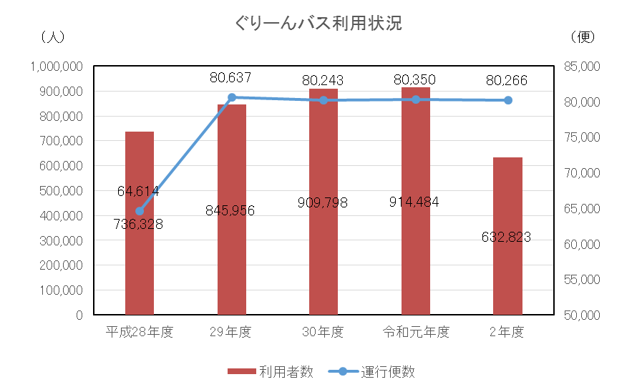
運輸・通信 57

 | 11 運輸・通信

 |  | ぐりーんバス利用者数 | 632,823 | 人 | (令和2年度)
 |  | 自動車保有台数 | 47,466 | 台 | (令和3年4月1日現在）
 |  | １世帯当たりの自動車保有台数 | 0.53 | 台 | (令和3年4月1日現在）

12保健・衛生
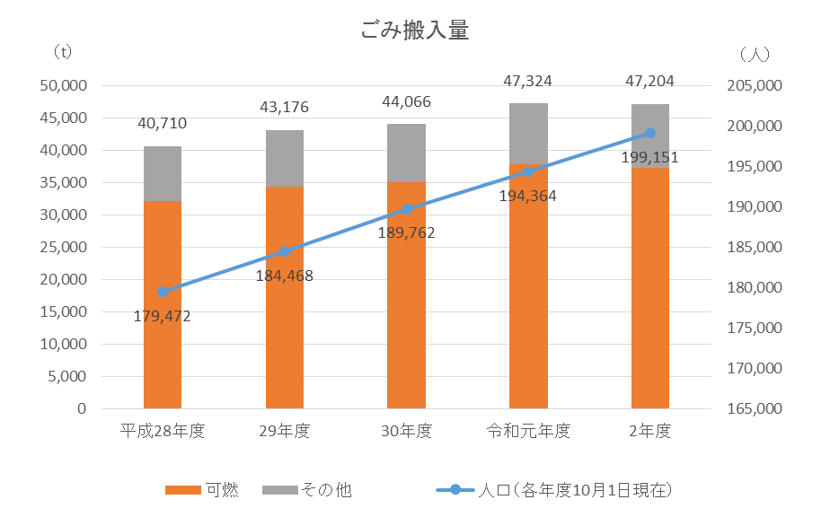
保健・衛生 61

 | 12 保健・衛生

 |  | 公害苦情受理件数 | 124 | 件 | (令和2年度）
 |  | １日当たりの市のごみ搬入量 | 129.3 | トン | (令和2年度）

13労働・社会福祉
労働・社会福祉 65

13 労働・社会福祉

 | 国民健康保険の加入率（人数割合） | 16.61 | ％ | (令和3年3月31日現在）
 | 千人当たりの保育園児数 | 30.09 | 人 | (令和3年4月1日現在）
 | 人口千人当たりの生活保護受給人数 | 8.95 | 人 | (令和2年度）

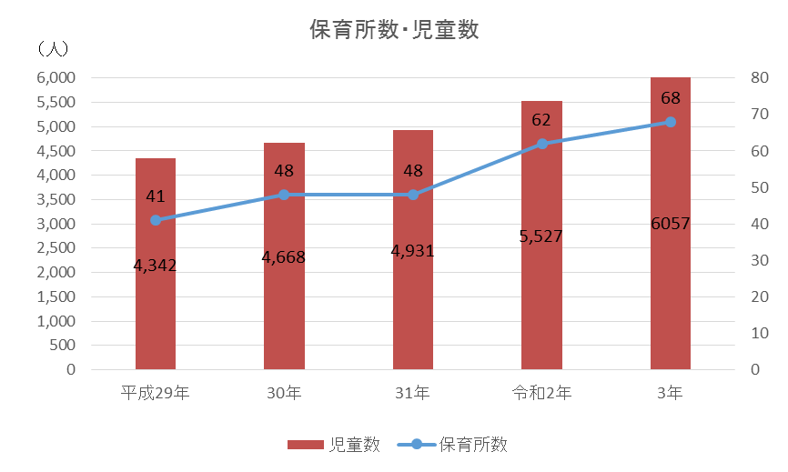

※保育所数・児童数は、小規模保育事業所及び幼保連携型認定こども園分を除く。

14教育・文化
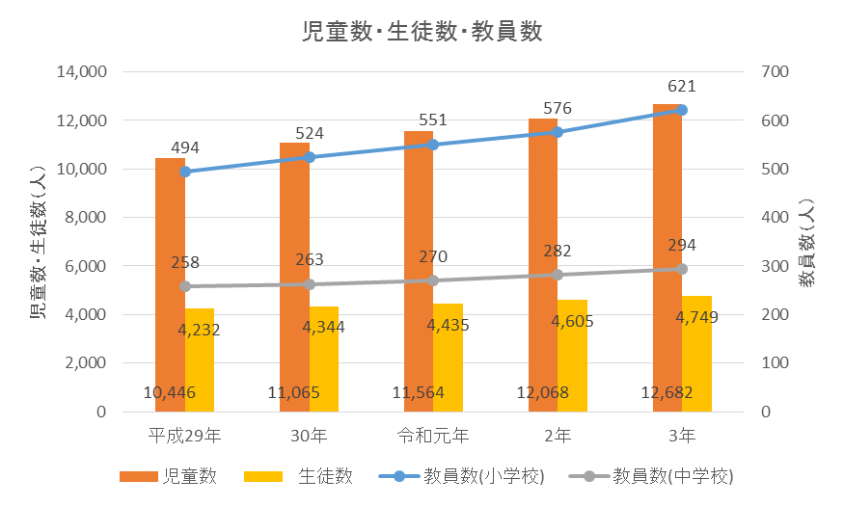
教育・文化 70

14 教育・文化

 | 教員１人当たりの園児数 | 20.0 | 人 | (令和3年5月1日現在）
 | 教員１人当たりの小学校児童数 | 20.4 | 人 | (令和3年5月1日現在）
 | 教員１人当たりの中学校生徒数 | 16.2 | 人 | (令和3年5月1日現在）

15警察・消防
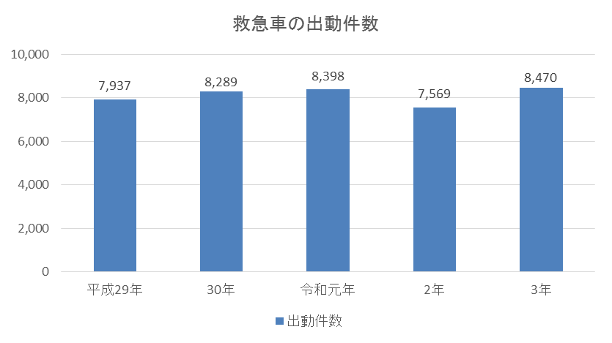
警察・消防 75

 | 15 警察・消防

 |  | １日当たりの交通事故発生件数 | 1.07 | 件 | (令和3年）
 |  | １日当たりの犯罪発生件数 | 2.15 | 件 | (令和3年）
 |  | １日当たりの救急車出動件数 | 23.21 | 件 | (令和3年）
 |  | １日当たりの火災発生件数 | 0.07 | 件 | (令和3年）

16財政
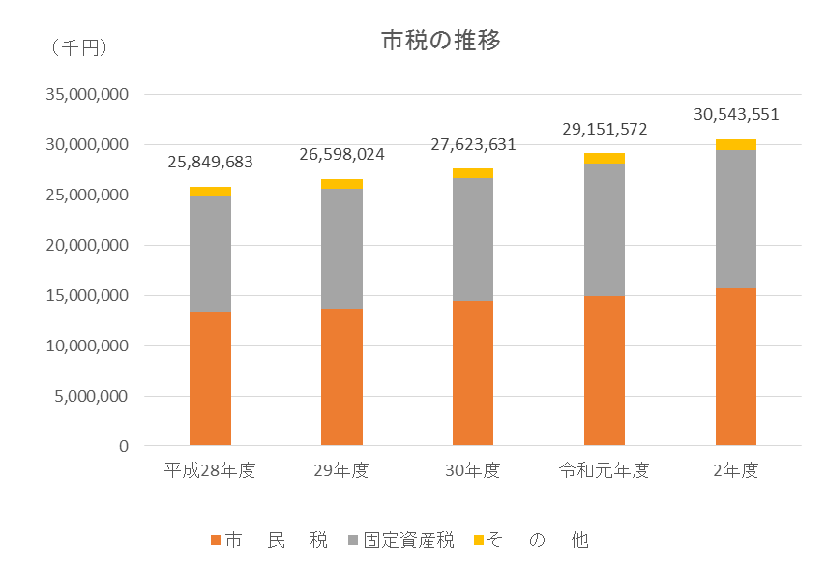
財 政 80

 | 16 財 政

 |  | 市民1人当たりの一般会計当初予算額 | 347 | 千円 | (令和2年度）
 |  | 市民1人当たりの教育費当初予算額 | 77 | 千円 | (令和2年度）
 |  | 市民1人当たりの市税負担額 | 152,037 | 円 | (令和2年度決算)

17選挙・議会・公務員
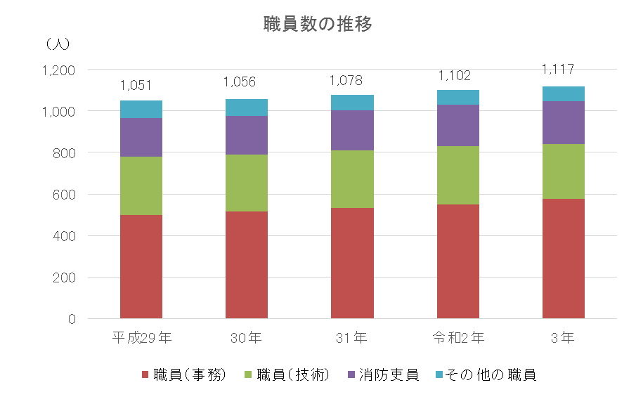
選挙・議会・公務員 84

17 選挙・議会・公務員

 | 市職員1人当たりの人口 | 180.2 | 人 | (令和3年4月1日現在)
 | 市議会議員1人当たりの人口 | 7,188.7 | 人 | (令和3年4月1日現在)

裏表紙
